REV.01
 |  |  |  | PROSEDUR MUTU |  |  | No Dokument | : TPM-PM-QMS-03
 |  |  |  | TINJAUAN MANAGEMEN |  |  | Departement | : Quality Managemen System
 |  |  |  |  |  |  | Revisi | : 00
PT.TRIVINDO PRIMA MANDIRI
 |  |  |  |  |  |  | Tanggal | : 07 Mei 2024
 |  |  |  |  |  |  | Hal | : 1 of 2

1. |  | TUJUAN
 |  | Memastikan berlanjutnya kesesuain dan keefektifan sistem manajemen mutu PT.Trivindo Prima Mandiri
 |  | dalam melakukan evaluasi sistem manajemen mutu secara berkala dan berkesinambungan untuk mencapai
 |  | kondisi yang sesuai dengan standar mutu yang dipersyaratkan ISO 9001 : 2015 Kebijakan Mutu,
 |  | serta Sasaran Mutu yang telah menjadi komitmen PT. Trivindo Prima Mandiri.

2. |  | REFERENSI
 |  | ISO/9001:2015 Elemen : 9.3.1/9.3

 |  | Manajemen puncak harus meninjau sistem Manajemen Mutu Organiasasi, pada selang waktu terencana,
 |  | untuk memastikan kesesuaian, kecukupan, efectivitas, dan keselarasan dengan arah stratejis Organisasi.
 |  | Record untuk managemen review harus dipelihara

3. |  | RUANG LINGKUP

 |  | Lingkup tinjauan managemen, akan mencakup hal -hal tersebut dibawah ini :
 |  | a. Status tindakan dari tinjauan manajamen sebelumnya
 |  | b. Perubahan masalah eksternal dan internal yang relevan dengan sistem manajemen mutu
 |  | c. Informasi tentang kinerja dan efektivitas sistem manajemen mutu, termasuk tren di:
 |  | 1) kepuasan pelanggan dan umpan balik dari pihak yang bekepntingan terkait
 |  | 2) sejauh mana sasaran mutu telah mempengaruhi
 |  | 3) kinerja proses dan kesesuaian produk dan jasa
 |  | 4) ketidaksesuaian dan tindakan koerektif
 |  | d. feed back / umpan balik dari pelanggan, atas survei kepuasan pelanggan.
 |  | e. Masukan dari tindakan penanganan (perbaikan & pencegahan) masalah.
 |  | f. Rekomendasi / kemungkinan untuk dilakukannya peningkatan mutu.
 |  | g. Realisasi pencapaian Sasaran dan kebijakan Mutu.
 |  | h. Analisa hasil feasibility study / New project after maspro
 |  | i. Identifikasi kegagalan proses melalui analisa resiko
 |  | j. Kegagalan lapangan kerja & dampak thd keselamatan dan lingkungan.

4. |  | DAFTAR ISTILAH

 |  | 4.1 DC |  |  | : Dokumen Control
 |  | 4.2 QMS |  |  | : Quality Manajemen System

5. |  | INDIKATOR KERJA

 |  | Berfungsinya sistem managemen mutu yang memenuhi persyaratan ISO:9001 2015, dan tercapainya
 |  | kebijakan serta sasaran mutu yang telah menjadi komitmen PT. Trivindo Prima Mandiri.

6. |  | KETENTUAN UMUM
 |  | Waktu Managemen ditetapkan dilakukan 1 kali dalam 1 Tahun.
 |  | RIWAYAT PERUBAHAN
 |  | REV | TANGGAL | PIC |  | KETERANGAN
 |  | 0 | 07/05/2024 | Zahwa |  | Tanggal Pembuatan

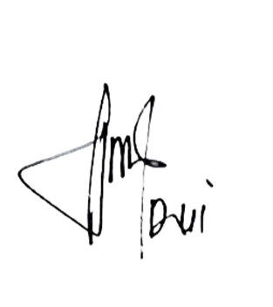
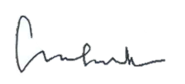
JABATAN
Dibuat Oleh :
Diperiksa Oleh :
Disetujui Oleh :
TANDA TANGAN
NAMA
Documen Control
Manager
Direktur
TANGGAL
Zahwa
Dwi Listiyaningsih
Chris Budi
07 Mei 2024
07 Mei 2024
07 Mei 2024
JABATAN
Dibuat Oleh :
Diperiksa Oleh :
Disetujui Oleh :
TANDA TANGAN
NAMA
Group/Chief Leader
Manager
QMS
TANGGAL
Zahwa
Dwi L
Dwi L
07 Mei 2024
07 Mei 2024
07 Mei 2024
DiValidasi Oleh :
DCC
Zahwa
07 Mei 2024

 |  |  |  | PROSEDUR MUTU |  |  | No Dokument | : TPM-PM-QMS-03
 |  |  |  | TINJAUAN MANAGEMEN |  |  | Departement | : Quality Managemen System
 |  |  |  |  |  |  | Revisi | : 00
PT.TRIVINDO PRIMA MANDIRI
 |  |  |  |  |  |  | Tanggal | : 07 Mei 2024
 |  |  |  |  |  |  | Hal | : 2 of 2

MULAI
7. PROSEDURE
NO | FLOW PROCESS |  |  |  | DESCRIPTION |  |  | DIC | RECORD
 |  |  |  |  |  |  |  |  | Schedule Review Management
 |  |  |  |  | Susun agenda tujuan Management.
MENYUSUN AGENDA MEETING TINJAUAN MANAGEMENT
 |  |  |  |  | Agenda meeting dilakukan 1 kali dalam setahun. |  |  |  | TPM-F-QMS-048

7.1 |  |  |  |  |  |  |  | QMS | Management Review

REVISI
PERSETUJUAN MANAGEMENT
Tidak Setuju
 |  |  |  |  |  |  |  |  | TPM-F-QMS-011
 |  |  |  |  | Mengajukan agenda tahunan Tinjauan Management untuk |  |  |  | Activity Plan
 |  |  |  |  | meminta persetujuan. |  |  | QMS | TPM-F-QMS-013
7.2 |  |  |  |  | Jika ada masukan dari management maka lakukan revisi

 |  |  |  |  |  |  |  |  | Undangan Meeting
Setuju

MENGINFORMASIKAN JADWALTINJAUAN MANAGEMENT
 |  |  |  |  | Informasikan ke semua departemen terkait agenda waktu
7.3 |  |  |  |  | pelaksanaan Tinjauan Management

KUMPULKAN MATERI
7.4 |  |  |  |  | Masing-masing Departemen mengumpulkan materi yang |  |  |  | Management Review
 |  |  |  |  | akan dipresentasikan ke Management. |  |  | All Dept
 |  |  |  |  |  |  |  |  | TPM-F-QMS-011

Tidak Sesuai
REVISI MATERI
 |  |  |  |  | Lakukan Revisi materi yang dikumpulkan.
 |  |  |  |  | - Jika materi tidaksesuai dengan data-data yang diper-
7.5 |  |  |  |  | syaratkan maka lakukan revisi.
 |  |  |  |  | - Jika hasil revisi OK maka lanjut untuk pelaksanaan meeting
Sesuai
 |  |  |  |  | sesuai dengan schedule

PELAKSANAAN
 |  |  |  |  | Tinjauan Management dilaksanakan sesuai dengan schedule
7.6 |  |  |  |  | Pada saat proses berjalan masukkan inputan dari mana-
 |  |  |  |  | gement untuk dilakukan perbaikan.

DISTRIBUSI HASIL MEETING
 |  |  |  |  | Distribusi hasil meeting ke departement terkait.
7.7 |  |  |  |  | Departement terkait membuat planning perbaikan berdasar-
 |  |  |  |  | kan inputan dari management serta Activity perbaikannya.

FOLLOW UP
 |  |  |  |  | Lakukan follow up terkait target perbaikan sesuai dengan |  |  |  | Daftar Hadir
7.8 |  |  |  |  | planning masing-masing departement. |  |  |  | TPM-F-HR-0324
 |  |  |  |  | Apakah perbaikan dilakukan sesuai dengan target.

MONITORING
 |  |  |  |  | Check hasil perbaikan dan lampiran Activity perbaikan sesuai |  |  |  | Management Review
7.9 |  |  |  |  | dengan actual berjalan.
 |  |  |  |  | - Jika dijalankan maka status close |  |  | QMS | TPM-F-QMS-011
 |  |  |  |  | - Jika belum maka status open harus direview kembali untuk
SELESAI
 |  |  |  |  | perbaikan inputan management.

REV.00
 |  |  |  | PROSEDUR MUTU |  |  | No Dokument | : TPM-PM-QMS-03
 |  |  |  | TINJAUAN MANAGEMEN |  |  | Departement | : Quality Managemen System
 |  |  |  |  |  |  | Revisi | : 00
PT.TRIVINDO PRIMA MANDIRI
 |  |  |  |  |  |  | Tanggal | : 07 Mei 2024
 |  |  |  |  |  |  | Hal | : 1 of 2

1. |  | TUJUAN
 |  | Memastikan berlanjutnya kesesuain dan keefektifan sistem manajemen mutu PT.Trivindo Prima Mandiri
 |  | dalam melakukan evaluasi sistem manajemen mutu secara berkala dan berkesinambungan untuk mencapai
 |  | kondisi yang sesuai dengan standar mutu yang dipersyaratkan ISO 9001 : 2015 Kebijakan Mutu,
 |  | serta Sasaran Mutu yang telah menjadi komitmen PT. Trivindo Prima Mandiri.

2. |  | Referensi
 |  | ISO/9001:2015 Elemen : 9.3.1/9.3

 |  | Manajemen puncak harus meninjau sistem Manajemen Mutu Organiasasi, pada selang waktu terencana,
 |  | untuk memastikan kesesuaian, kecukupan, efectivitas, dan keselarasan dengan arah stratejis Organisasi.
 |  | Record untuk managemen review harus dipelihara

3. |  | RUANG LINGKUP

 |  | Lingkup tinjauan managemen, akan mencakup hal -hal tersebut dibawah ini :
 |  | a. Status tindakan dari tinjauan manajamen sebelumnya
 |  | b. Perubahan masalah eksternal dan internal yang relevan dengan sistem manajemen mutu
 |  | c. Informasi tentang kinerja dan efektivitas sistem manajemen mutu, termasuk tren di:
 |  | 1) kepuasan pelanggan dan umpan balik dari pihak yang bekepntingan terkait
 |  | 2) sejauh mana sasaran mutu telah mempengaruhi
 |  | 3) kinerja proses dan kesesuaian produk dan jasa
 |  | 4) ketidaksesuaian dan tindakan koerektif
 |  | d. feed back / umpan balik dari pelanggan, atas survei kepuasan pelanggan.
 |  | e. Masukan dari tindakan penanganan (perbaikan & pencegahan) masalah.
 |  | f. Rekomendasi / kemungkinan untuk dilakukannya peningkatan mutu.
 |  | g. Realisasi pencapaian Sasaran dan kebijakan Mutu.
 |  | h. Analisa hasil feasibility study / New project after maspro
 |  | i. Identifikasi kegagalan proses melalui analisa resiko
 |  | j. Kegagalan lapangan kerja & dampak thd keselamatan dan lingkungan.

4. |  | Daftar istilah

 |  | 4.1 DC
 |  | 4.2 QMS

5. |  | Indikator kerja

 |  | Berfungsinya sistem managemen mutu yang memenuhi persyaratan ISO:9001 2015, dan tercapainya
 |  | kebijakan serta sasaran mutu yang telah menjadi komitmen PT. Trivindo Prima Mandiri.

6. |  | Ketentuan Umun
 |  | Waktu Managemen ditetapkan dilakukan 1 kali dalam 1 Tahun.
 |  | Riwayat perubahan
 |  | REV | TANGGAL | PIC |  | KETERANGAN
 |  | 0 | 07/05/2024 | Zahwa |  | Tanggal Pembuatan

JABATAN
Dibuat Oleh :
Diperiksa Oleh :
Disetujui Oleh :
TANDA TANGAN
NAMA
Documen Control
Manager
Direktur
TANGGAL
Zahwa
Dwi Listiyaningsih
Chris Budi
07 Mei 2024
07 Mei 2024
07 Mei 2024

 |  |  |  | PROSEDUR MUTU |  |  | No Dokument | : TPM-PM-QMS-03
 |  |  |  | TINJAUAN MANAGEMEN |  |  | Departement | : Quality Managemen System
 |  |  |  |  |  |  | Revisi | : 00
PT.TRIVINDO PRIMA MANDIRI
 |  |  |  |  |  |  | Tanggal | : 07 Mei 2024
 |  |  |  |  |  |  | Hal | : 2 of 2

7. PROSEDURE
NO | FLOW PROCESS |  |  |  | DESCRIPTION |  |  | DIC | RECORD

SCHEDULE MANAGEMEN REVIEW MEETING
7.1 |  |  |  |  | Quality Management System (QMS) dengan head-management |  |  |  | Schedule Review Management
 |  |  |  |  | menentukan jadwal tinjauan Management
 |  |  |  |  |  |  |  |  | TPM-F-QMS-011
 |  |  |  |  | Menentukan jadwal tinjauan Management Review dilakukan |  |  | QMS | Management Review
 |  |  |  |  | 1 kali dalam setahun
 |  |  |  |  |  |  |  |  | TPM-F-QMS-011
 |  |  |  |  | Serta laporan kinerja pada tiap Departement / bagian dilakukan |  |  |  | Activity Plan
 |  |  |  |  | 1 kali dalam sebulan (Monthly Report) |  |  |  | TPM-F-QMS-013

MENGINFORMASIKAN JADWAL TINJAUAN
 |  |  |  |  | Quality Management System (QMS) memberikan informasi |  |  |  | Undangan Meeting
7.2 |  |  |  |  | terkait waktu pelaksanaan Tinjauan Manajemen |  |  | QMS

 |  |  |  |  | Tinjauan Manajemen harus disiapkan oleh masing-masing
 |  |  |  |  | bagian penanggung jawab proses terkait. Data-data
 |  |  |  |  | dimasukkan yang harus dilaporkan :

MEMPERSIAPKAN MATERI
 |  |  |  |  | a) Status tindakan dari tinjauan manajemen sebelumnya
 |  |  |  |  | b) Perubahan masalah eksternal dan internal yang relevan dengan
7.3 |  |  |  |  | sistem manajemen mutu
 |  |  |  |  | c) Informasi tentang kinerja dan efektivitas sistem manajemen |  |  | All Dept
 |  |  |  |  | mutu, termasuk tren di : |  |  |  | Management Review
 |  |  |  |  | 1. kepuasan pelanggan dan umpan balik dari pihak yang
 |  |  |  |  | berkepentingan terkait
 |  |  |  |  | 2. sejauh mana sasaran mutu telah memenuhi |  |  |  | TPM-F-QMS-011
 |  |  |  |  | 3. kinerja proses dan kesesuaian produk dan jasa
 |  |  |  |  | 4. ketidaksesuaian dan tindakan korektif
 |  |  |  |  | 5. pemantauan dan pengukuran hasil
 |  |  |  |  | 6. hasil audit
 |  |  |  |  | 7. kinerja penyedia eksternal
 |  |  |  |  | d) kecukupan sumber daya
 |  |  |  |  | e) efektivitas tindakan yang diambail untuk mengatasi risiko dan
 |  |  |  |  | peluang
 |  |  |  |  | f) peluang untuk perbaikan
 |  |  |  |  | g) Review Contingency plan & Simulasi Contingency plan
 |  |  |  |  | h) Identifikasi potensi kegagalan lapangan yang diidentifikasi
 |  |  |  |  | melalui analisis risiko (seperti FMEA)
 |  |  |  |  | i) Tinjauan terhadap kartu skor pelanggan
 |  |  |  |  | j) Kegagalan lapangan aktual dan dampaknya terhadap
 |  |  |  |  | keselamatan atau lingkungan.

PELAKSANAAN MANAGEMEN REVIEW MEETING
 |  |  |  |  | Pelaksanaan managemen review dilakukan dengan
7.4 |  |  |  |  | presentasi setiap penanggung jawab bahasan. |  |  | All Departement
 |  |  |  |  |  |  |  |  | Daftar Hadir
 |  |  |  |  | Dalam meeting harus dilakukan evaluasi keputusan dan |  |  |  | TPM-F-HR-032
 |  |  |  |  | tindakan yang harus diambil untuk peningkatan kinerja
 |  |  |  |  | sistem manajemen mutu.

 |  |  |  |  | Catatan : Jika target sasaran tidak tercapai, maka penyebab-
 |  |  |  |  | nya dilakukan review kembali untuk dapat dimonitoring
 |  |  |  |  | Supaya problem yang sama tidak terjadi.

LAPORAN TINJAUAN MANAGEMEN
7.5 |  |  |  |  | Laporan tinjauan managemen berisi semua keputusan |  |  | QMS | Management Review
 |  |  |  |  | yang diambil dalam tinjauan managemen serta rencana
 |  |  |  |  | tindakan yang diperlukan |  |  |  | TPM-F-QMS-011
 |  |  |  |  | Laporan tinjauan managemen disebarkan ke semua
 |  |  |  |  | departemen untuk ditindaklanjuti.

8. Dokumen pendukung

 |  | Tidak ada

IK
PT.TRIVINDO PRIMA MANDIRI
INTRUKSI KERJA


NO. IK :TPM-IK-HR-003 |  |  |  | OPERATOR PENGGANTI |  |  |  |  |  | ILUSTRASI : |  | Disetujui |  | Diperiksa |  |  | Dibuat
TANGGAL : 20/05/24 |  |  |  |  |  |  |  |  |  | -
REVISI : 00
PAGE : 1 from 1 |  |  |  |  |  |  |  |  |  |  |  | DWI L |  | ZAHWA |  |  | SALSABILA

MULAI
MENENTUKAN SCHEDULE MEETING
NO | URUTAN KERJA |  |  | KEY POINT |  |  |  |  |  |  | SYMBOL | ILUSTRASI GAMBAR
1 |  |  |  |  |  |  |  |  |  |  |  | 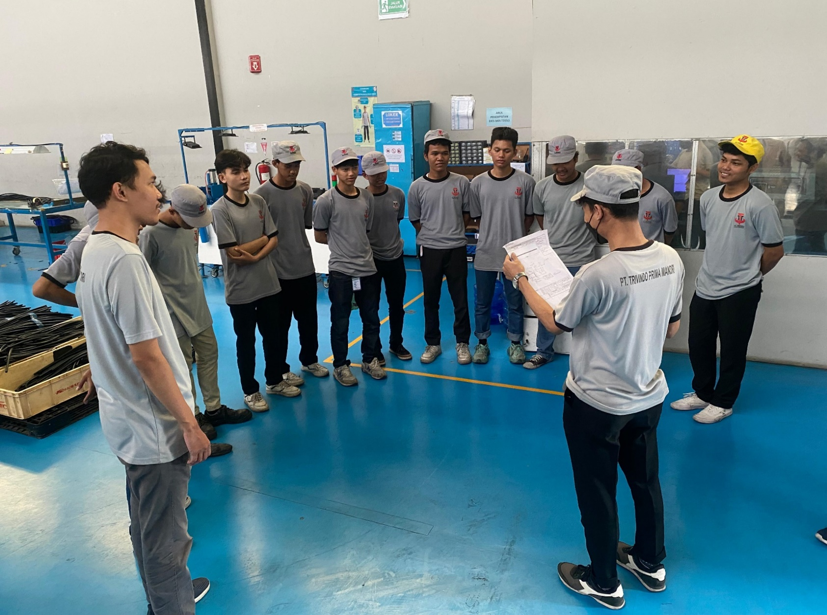
 |  |  |  | Menentukan jadwal untuk melakukan tinjauan management
 |  |  |  | dengan seluruh departemen di TPM

PREPARATION MATERI
ABSENSI KARYAWAN & BRIEFING
Q
Q
 |  |  |  | Tinjauan Manajemen harus disiapkan oleh masing-masing
 |  |  |  | bagian penanggung jawab proses terkait. Data-data dimasukkan
 |  |  |  | yang harus dilaporkan :
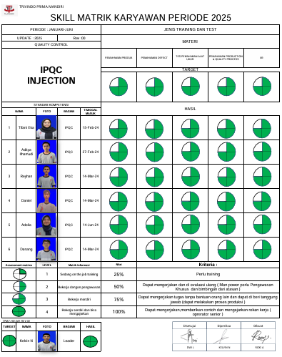
 |  |  |  | a) Status tindakan dari tinjauan manajemen sebelumnya
 |  |  |  | b) Perubahan masalah eksternal dan internal yang relevan |  |  |  |  |  |  | 
2 |  |  |  |  | dengan sistem manajemen mutu
 |  |  |  | c) Informasi tentang kinerja dan efektivitas sistem mana-
 |  |  |  |  | jemen mutu, termasuk tren di :
 |  |  |  |  | 1. kepuasan pelanggan dan umpan balik dari pihak yang
3 |  |  |  |  | berkepentingan terkait
 |  |  |  |  | 2. sejauh mana sasaran mutu telah memenuhi |  |  |  |  |  |  |  |  |  |  |  |  | Dengan mengikuti OJT 1 bulan :
 |  |  |  |  | 3. kinerja proses dan kesesuaian produk dan jasa |  |  |  |  |  |  |  |  |  |  |  |  | 1. Company Profil
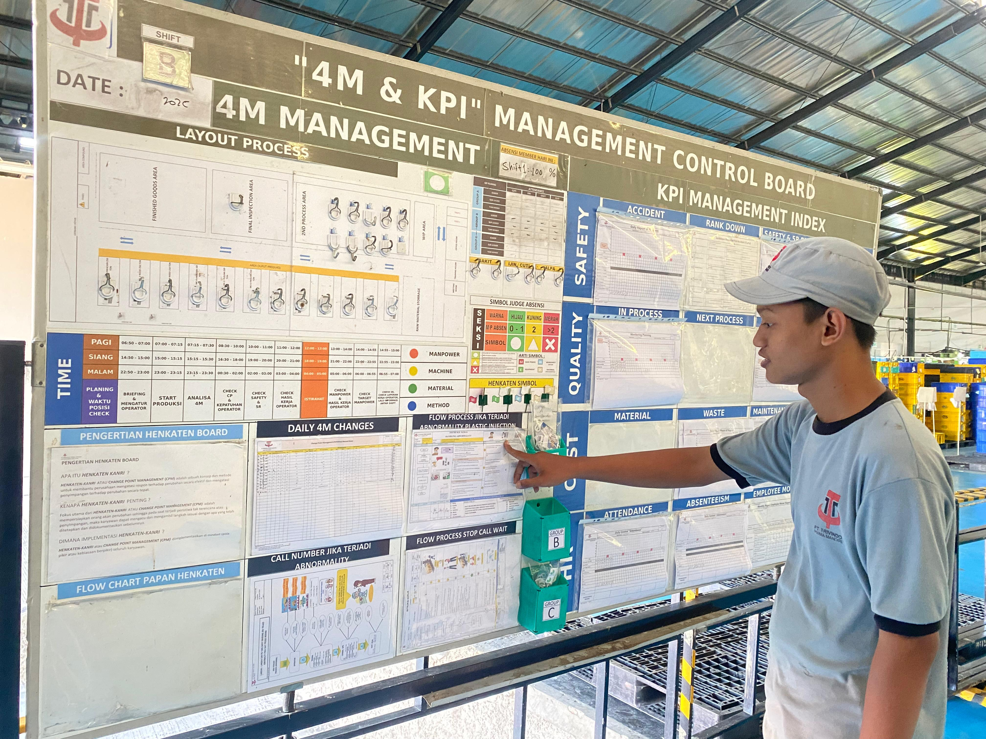
Q
4 |  |  |  |  | 4. ketidaksesuaian dan tindakan korektif |  |  |  |  |  |  |  |  |  |  |  |  | 2. Plan Tour dan peraturan perusahaan
SKILL MATRIK
 |  |  |  |  | 5. pemantauan dan pengukuran hasil |  |  |  |  |  |  |  |  |  |  |  |  | 3. Kebijakan Mutu
Q
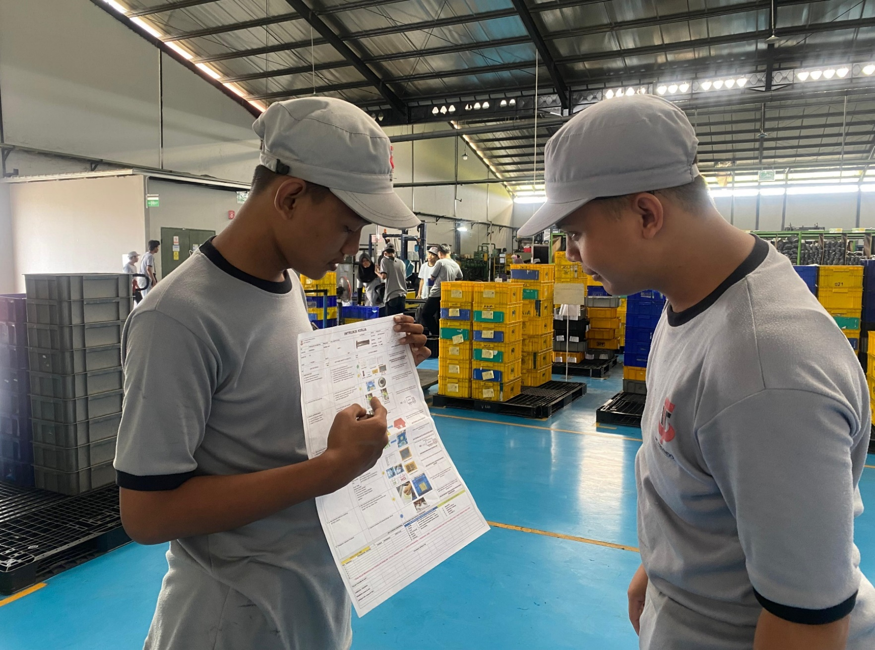
 |  |  |  |  | 6. hasil audit |  |  |  |  |  |  |  |  |  |  |  |  | 4. Kebijakan Lingkungan, Kesehatan Keselamatan Kerja
5 |  |  |  |  | 7. kinerja penyedia eksternal
C
 |  |  |  | d) kecukupan sumber daya
 |  |  |  | e) efektivitas tindakan yang diambail untuk mengatasi risiko
 |  |  |  |  | dan peluang
6 |  |  |  | f) peluang untuk perbaikan
RE-TRAINING MP
 |  |  |  | g) Review Contingency plan & Simulasi Contingency plan
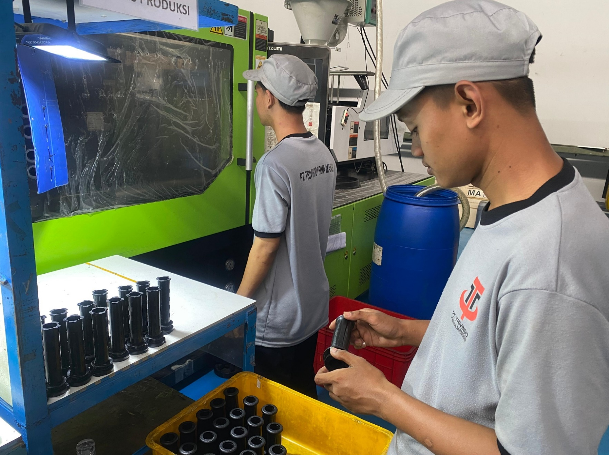
 |  |  |  | h) Identifikasi potensi kegagalan lapangan yang diidentifikasi
Q
7 |  |  |  |  | melalui analisis risiko (seperti FMEA)
 |  |  |  | i) Tinjauan terhadap kartu skor pelanggan
 |  |  |  | j) Kegagalan lapangan aktual dan dampaknya terhadap
 |  |  |  |  | keselamatan atau lingkungan.

PENGAJUAN MATERI
Q
MONITORING CHECK 100%
8 |  |  |  | Ajukan materi saat tinjauan management untuk dilakukan
 |  |  |  | review dan diberi inputan oleh direktur.
OK
HASIL
REVISI
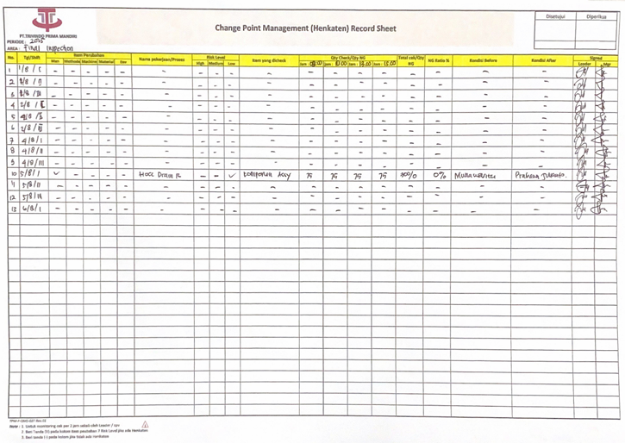
 |  |  |  | Check hasil tinjauan manajemen, jika revisi maka lakukan
 |  |  |  | preparation materi untuk diajukan kembali
9 |  |  |  | Jika hasil OK maka lanjut ke proses selanjutnya

 |  |  |  | Pelaksanaan tinjauan manajemen yang

SELESAI
Catat pada checksheet
10

TOTAL CYCLE TIME |  |  |  |  |  |  |  | HAL PENTING YANG HARUS DIPERHATIKAN
CATATAN PERUBAHAN (REVISI) |  |  |  |  |  |  |  | S | : Safety | PERHATIAN : |  |  | PENGGUNAAN PERLENGKAPAN KESELAMATAN KERJA
NO | TANGGAL | PERUBAHAN (REVISI) | DISETUJUI |  |  | DIPERIKSA | DIBUAT | Q | : Quality | - PASTIKAN UPDATE PAPAN HENKATEN
1 | 25/05/24 | Intruksi kerja baru | DWI L |  |  | ZAHWA | SALSABILA | C | : Cost | SETIAP HARI |  |  |  |  | o | MASKER
2 |  |  |  |  |  |  |  | D | : Delivery | - SETIAP SHEET YANG DIISI HARUS |  |  |  |  | þ | SEPATU KERJA
3 |  |  |  |  |  |  |  | M | : Moral | DI TANDA TANGAN OLEH LEADER / |  |  |  |  | o | SARUNG TANGAN
4 |  |  |  |  |  |  |  | H | : Health | MANAGER |  |  |  |  | o | MANSET
5 |  |  |  |  |  |  |  | E | : Environment |  |  |  |  |  | o | KACAMATA

AFTER (4)
 |  |  | PROSEDUR MUTU |  |  | No Dokument | : TPM-PM-QMS-03
 |  |  | TINJAUAN MANAGEMEN |  |  | Departement | : Quality Managemen system
 |  |  |  |  |  | Revisi | : 00
PT.TRIVINDO PRIMA MANDIRI
 |  |  |  |  |  | Tanggal | :
 |  |  |  |  |  | Hal | : 1 of 2

1. |  | TUJUAN
 |  | Untuk memastikan berlanjutnya kesesuain dan keefektifan sistem managemen mutu PT.Trivindo Prima Mandiri
 |  | dalam rangka mencapai kondisi yang sesuai dengan standar mutu yang dipersyaratkan IATF 16946 : 2016
 |  | Kebijakan Mutu serta Sasaran Mutu yang telah menjadi komitmen PT. Trivindo Prima Mandiri.

2. |  | Referensi
 |  | ISO/9001:2015 Elemen : 9.3.1/9.3

 |  | Manajemen puncak harus meninjau sistem Manajemen Mutu Organiasasi, pada selang waktu terencana,
 |  | untuk memastikan kesesuaian, kecukupan, efectivitas, dan keselarasan dengan arah stratejik Organisasi.

 |  | Record untuk managemen review harus dipelihara

3. |  | RUANG LINGKUP

 |  | Lingkup tinjauan managemen, akan mencakup hal -hal tersebut dibawah ini :
 |  | a. Rekomendasi tinjauan managemen yang lalu dan belum terealisasikan.
 |  | b. Laporan temuan /hasil audit internal maupun eksternal.
 |  | c. Laporan ketidaksesuaian ( proses & produk ).
 |  | d. feed back / umpan balik dari pelanggan, atas survei kepuasan pelanggan.
 |  | e. Masukan dari tindakan penanganan ( perbaikan & pencegahan ) masalah.
 |  | f. Rekomendasi / kemungkinan untuk dilakukannya peningkatan mutu.
 |  | g. Realisasi pencapaian Sasaran dan kebijakan Mutu.
 |  | h. Analisa hasil feasibility study / New project after maspro
 |  | i. Identifikasi kegagalan proses melalui analisa resiko
 |  | j. Kegagalan lapangan kerja & dampak thd keselamatan dan lingkungan.

4. |  | Daftar istilah

 |  | 4.1 DC |  | : Dokumen Control
 |  | 4.2 QMS |  | : Quality Manajemen System

5. |  | Indikator kerja

 |  | Berfungsinya sistem managemen mutu yang memenuhi persyaratan IATF:2016, dan tercapainya
 |  | kebijakan serta sasaran mutu yang telah menjadi komitmen PT. Trivindo Prima Mandiri.

6. |  | Ketentuan Umun
 |  | Waktu Managemen ditetapkan dilakukan 1 kali dalam 1 Tahun.
 |  | Riwayat perubahan
 | Rev | Tanggal | PIC | Keterangan

JABATAN
Disetujui Oleh :
Diperiksa Oleh :
Disetujui Oleh :
TANDA TANGAN
NAMA
General Manager
QMS
General Manager
TANGGAL
Dwi listiyaningsih
Dwi Listiyaningsih
Gith asvarhoza
12 Maret 2023
12 maret 2023
12 Maret 2023

 |  |  | PROSEDUR MUTU |  |  | No Dokument | : TPM-PM-QMS-03
 |  |  | TINJAUAN MANAGEMEN |  |  | Departement | : Quality Managemen system
 |  |  |  |  |  | Revisi | : 00
 |  |  |  |  |  | Tanggal | :
PT.TRIVINDO PRIMA MANDIRI
 |  |  |  |  |  | Hal | : 2 of 2

7. Prosedur
NO | FLOW PROCESS |  |  |  | DESCRIPTION |  | PIC | RECORD
MENENTUKAN JADWAL MANAGEMEN REVIEW MEETING
7.1
 |  |  |  |  | Menentukan jadwal tinjauan managemen |  | QMS
 |  |  |  |  | Management Review setahun sekali

MENGINFORMASIKAN JADWAL TINJAUAN
7.2 |  |  |  |  | Menginformasikan jadwal setiap Departement. |  | QMS

 |  |  |  |  | Penanggung jawab persiapan materi :
 |  |  |  |  | 1.Biaya kualitas rendah ( biaya ketidaksesuaian internal |  | All Dept
 |  |  |  |  | dan ekternal )
MEMPERSIAPKAN MATERI
7.3 |  |  |  |  | 2.Ukuran efektivitas proses |  | All dept
 |  |  |  |  | 3.Ukuran efisiensi proses |  | All Dept
 |  |  |  |  | 4. Kesesuaian produk |  | QC | Management Review
 |  |  |  |  | 5. Penilaian kelayakan manufaktur yang dibuat untuk |  | Engineering
 |  |  |  |  | perubahan pada operasi yg ada dan untuk fasilitas baru
 |  |  |  |  | atau produk baru ( 7.1.3.1)
 |  |  |  |  | 6. Kepuasan pelanggan ( ISO 9001 bag. 9.1.2 ) |  | PPIC
 |  |  |  |  | 7.Review kinerja terhadap tujuan pemeliharaan. |  | Maintenance
 |  |  |  |  | 8.Kinerja garansi |  | QC
 |  |  |  |  | 9. Tinjauan terhadap kartu skor pelanggan |  | QC
 |  |  |  |  | 10.Identifikasi potensi kegagalan lapangan yang diidenti- |  | Core team
 |  |  |  |  | fikasi melalui analisis risiko ( seperti FMEA )
 |  |  |  |  | 11.Kegagalan lapangan aktual dan dampaknya terhadap |  | P2K3
5
 |  |  |  |  | keselamatan atau lingkungan.
 |  |  |  |  | 12. Membahas program audit internal mengenai hasil
7
 |  |  |  |  | temuan serta efectivitas pelaksanaan audit.
 |  |  |  |  | 13. Membahas mengenai Review Contingency plan & |  | All dept
 |  |  |  |  | Simulasi Contingency plan.

PELAKSANAAN MANAGEMEN REVIEW MEETING
 |  |  |  |  | Pelaksanaan managemen review dilakukan dengan |  |  | Daftar Hadir
7.4 |  |  |  |  | presentasi setiap penanggung jawab bahasan. |  | All Departement

 |  |  |  |  | Dalam meeting harus dibahas keputusan dan tindakan
 |  |  |  |  | yang harus diambil untuk peningkatan kinerja sistem
 |  |  |  |  | managemen mutu.

6
 |  |  |  |  | Catatan : Jika target sasaran tidak tercapai, maka penye-
 |  |  |  |  | babnya dilakukan review kembali untuk dapat dimonitoring
 |  |  |  |  | Supaya problem yang sama tidak terjadi.

MEMBUAT LAPORAN TINJAUAN MANAGEMEN
7.5 |  |  |  |  | Laporan tinjauan managemen berisi semua keputusan |  | QMS | Management Review
 |  |  |  |  | yang diambil dalam tinjauan managemen serta rencana
 |  |  |  |  | tindakan yang diperlukan
 |  |  |  |  | Laporan tinjauan managemen disebarkan ke semua
 |  |  |  |  | departemen untuk ditindaklanjuti.

8. Dokumen pendukung

 |  | Tidak ada

9. Lampiran

 |  | Management Review
 |  | Daftar Hadir

AFTER TPM REV1
 |  |  | PROSEDUR MUTU |  |  | No Dokument | : TPM-PM-QMS-03
 |  |  | TINJAUAN MANAGEMEN |  |  | Departement | : Quality Managemen system
 |  |  |  |  |  | Revisi | : 00
PT.TRIVINDO PRIMA MANDIRI
 |  |  |  |  |  | Tanggal | : Oktober 2024
 |  |  |  |  |  | Hal | : 1 of 2

1. |  | TUJUAN
 |  | Memastikan berlanjutnya kesesuain dan keefektifan sistem manajemen mutu PT.Trivindo Prima Mandiri
 |  | dalam melakukan evaluasi sistem manajemen mutu secara berkala dan berkesinambungan untuk mencapai
 |  | kondisi yang sesuai dengan standar mutu yang dipersyaratkan ISO 9001 : 2015 Kebijakan Mutu,
 |  | serta Sasaran Mutu yang telah menjadi komitmen PT. Trivindo Prima Mandiri.

2. |  | Referensi
 |  | ISO/9001:2015 Elemen : 9.3.1/9.3

 |  | Manajemen puncak harus meninjau sistem Manajemen Mutu Organiasasi, pada selang waktu terencana,
 |  | untuk memastikan kesesuaian, kecukupan, efectivitas, dan keselarasan dengan arah stratejis Organisasi.

 |  | Record untuk managemen review harus dipelihara

3. |  | RUANG LINGKUP

 |  | Lingkup tinjauan managemen, akan mencakup hal -hal tersebut dibawah ini :
 |  | a. Status tindakan dari tinjauan manajamen sebelumnya
 |  | b. Perubahan masalah eksternal dan internal yang relevan dengan sistem manajemen mutu
 |  | c. Informasi tentang kinerja dan efektivitas sistem manajemen mutu, termasuk tren di:
 |  | 1) kepuasan pelanggan dan umpan balik dari pihak yang bekepntingan terkait
 |  | 2) sejauh mana sasaran mutu telah mempengaruhi
 |  | 3) kinerja proses dan kesesuaian produk dan jasa
 |  | 4) ketidaksesuaian dan tindakan koerektif
 |  | d. feed back / umpan balik dari pelanggan, atas survei kepuasan pelanggan.
 |  | e. Masukan dari tindakan penanganan ( perbaikan & pencegahan ) masalah.
 |  | f. Rekomendasi / kemungkinan untuk dilakukannya peningkatan mutu.
 |  | g. Realisasi pencapaian Sasaran dan kebijakan Mutu.
 |  | h. Analisa hasil feasibility study / New project after maspro
 |  | i. Identifikasi kegagalan proses melalui analisa resiko
 |  | j. Kegagalan lapangan kerja & dampak thd keselamatan dan lingkungan.

4. |  | Daftar istilah

 |  | 4.1 DC |  | : Dokumen Control
 |  | 4.2 QMS |  | : Quality Manajemen System

5. |  | Indikator kerja

 |  | Berfungsinya sistem managemen mutu yang memenuhi persyaratan ISO:9001 2015, dan tercapainya
 |  | kebijakan serta sasaran mutu yang telah menjadi komitmen PT. Trivindo Prima Mandiri.

6. |  | Ketentuan Umun
 |  | Waktu Managemen ditetapkan dilakukan 1 kali dalam 1 Tahun.
 |  | Riwayat perubahan
 |  | Rev | Tanggal | PIC |  | Keterangan

 |  |  | PROSEDUR MUTU |  |  | No Dokument | : TPM-PM-QMS-03
 |  |  | TINJAUAN MANAGEMEN |  |  | Departement | : Quality Managemen system
 |  |  |  |  |  | Revisi | : 00
 |  |  |  |  |  | Tanggal | : Oktober 2024
PT.TRIVINDO PRIMA MANDIRI
 |  |  |  |  |  | Hal | : 2 of 2

7. PROSEDURE
NO | FLOW PROCESS |  |  |  | DESCRIPTION |  | DIC | RECORD
MULAI
7.1 |  |  |  |  | Quality Management System (QMS) dengan head- |  |  | Schedule Review Management
 |  |  |  |  | management menentukan jadwal tinjauan Management

SCHEDULE MANAGEMEN REVIEW MEETING
 |  |  |  |  | Menentukan jadwal tinjauan Management Review dilakukan |  | QMS | Management Review
 |  |  |  |  | 1 kali dalam setahun |  |  | TPM-F-QMS-011
7.2
 |  |  |  |  | Serta laporan kinerja pada tiap Departement / bagian |  |  | Activity Plan
 |  |  |  |  | dilakukan 1 kali dalam sebulan (Monthly Report)

MENGINFORMASIKAN JADWAL TINJAUAN
 |  |  |  |  | Quality Management System (QMS) memberikan informasi
7.2 |  |  |  |  | terkait waktu pelaksanaan Tinjauan Manajemen |  | QMS | Undangan Meeting

 |  |  |  |  | Tinjauan Manajemen harus disiapkan oleh masing-masing
 |  |  |  |  | bagian penanggung jawab proses terkait. Data-data
 |  |  |  |  | dimasukkan yang harus dilaporkan :

MEMPERSIAPKAN MATERI
 |  |  |  |  | a) Status tindakan dari tinjauan manajemen sebelumnya
 |  |  |  |  | b) Perubahan masalah eksternal dan internal yang relevan dengan
7.3 |  |  |  |  | sistem manajemen mutu
 |  |  |  |  | c) Informasi tentang kinerja dan efektivitas sistem manajemen |  | All Dept
 |  |  |  |  | mutu, termasuk tren di : |  |  | Management Review
 |  |  |  |  | 1. kepuasan pelanggan dan umpan balik dari pihak yang
 |  |  |  |  | berkepentingan terkait
 |  |  |  |  | 2. sejauh mana sasaran mutu telah memenuhi |  |  | TPM-F-QMS-011
 |  |  |  |  | 3. kinerja proses dan kesesuaian produk dan jasa
 |  |  |  |  | 4. ketidaksesuaian dan tindakan korektif
 |  |  |  |  | 5. pemantauan dan pengukuran hasil
 |  |  |  |  | 6. hasil audit
 |  |  |  |  | 7. kinerja penyedia eksternal
 |  |  |  |  | d) kecukupan sumber daya
 |  |  |  |  | e) efektivitas tindakan yang diambail untuk mengatasi risiko dan
 |  |  |  |  | peluang
 |  |  |  |  | f) peluang untuk perbaikan
 |  |  |  |  | g) Review Contingency plan & Simulasi Contingency plan
 |  |  |  |  | h) Identifikasi potensi kegagalan lapangan yang diidentifikasi
 |  |  |  |  | melalui analisis risiko ( seperti FMEA )
 |  |  |  |  | i) Tinjauan terhadap kartu skor pelanggan
 |  |  |  |  | j) Kegagalan lapangan aktual dan dampaknya terhadap
 |  |  |  |  | keselamatan atau lingkungan.

PELAKSANAAN MANAGEMEN REVIEW MEETING
 |  |  |  |  | Pelaksanaan managemen review dilakukan dengan
7.4 |  |  |  |  | presentasi setiap penanggung jawab bahasan. |  | All Departement
 |  |  |  |  |  |  |  | Daftar Hadir
 |  |  |  |  | Dalam meeting harus dilakukan evaluasi keputusan dan |  |  | TPM-F-HR-032
 |  |  |  |  | tindakan yang harus diambil untuk peningkatan kinerja
 |  |  |  |  | sistem manajemen mutu.

 |  |  |  |  | Catatan : Jika target sasaran tidak tercapai, maka penye-
 |  |  |  |  | babnya dilakukan review kembali untuk dapat dimonitoring
 |  |  |  |  | Supaya problem yang sama tidak terjadi.
LAPORAN TINJAUAN MANAGEMEN
7.5 |  |  |  |  | Laporan tinjauan managemen berisi semua keputusan |  | QMS | Management Review
 |  |  |  |  | yang diambil dalam tinjauan managemen serta rencana
 |  |  |  |  | tindakan yang diperlukan |  |  | TPM-F-QMS-011
 |  |  |  |  | Laporan tinjauan managemen disebarkan ke semua
 |  |  |  |  | departemen untuk ditindaklanjuti.
Selesai

8. Dokumen pendukung

 |  | Tidak ada

